TDSheet
МОО "ФРНК"
Оборотные средства за 2022 г.

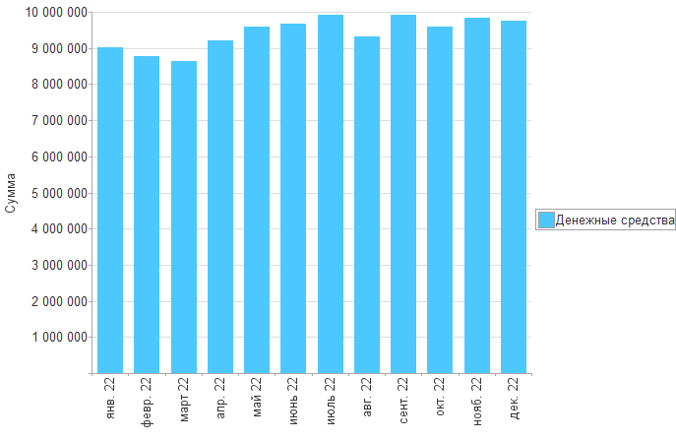

Раздел | янв. 22 | февр. 22 | март 22 | апр. 22 | май 22 | июнь 22 | июль 22 | авг. 22 | сент. 22 | окт. 22 | нояб. 22 | дек. 22

Денежные средства | 9,015,896 | 8,761,312 | 8,628,025 | 9,219,661 | 9,600,064 | 9,675,100 | 9,920,227 | 9,317,656 | 9,924,304 | 9,580,530 | 9,843,786 | 9,746,689
Итого | 9,015,896 | 8,761,312 | 8,628,025 | 9,219,661 | 9,600,064 | 9,675,100 | 9,920,227 | 9,317,656 | 9,924,304 | 9,580,530 | 9,843,786 | 9,746,689

